GP
款号 | 图片
LC7714661-P18 |  | 4月 | 春夏
LC7831795-P304 | 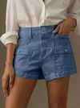 | 4月 | 春夏
LC7831795-P1 |  | 4月 | 春夏
LC7832552-P1 | 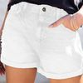 | 4月 | 春夏
LC7832552-P304 | 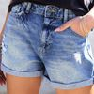 | 4月 | 春夏
LC7832558-P1 | 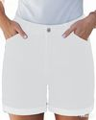 | 5月 | 春夏
LC7832558-P804 | 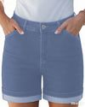 | 5月 | 春夏
LC7832559-P1 |  | 5月 | 春夏
LC7832559-P604 |  | 5月 | 春夏
LC7832517-P1 | 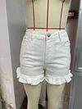 | 5月 | 春夏
LC7832517-P4 | 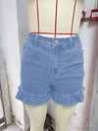 | 5月 | 春夏
LC7832587-P1620 | 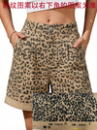 | 5月 | 春夏
LC7832587-P101720 | 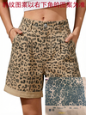 | 5月 | 春夏
LC7832560-P1 | 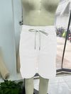 | 5月 | 春夏
LC7832560-P704 | 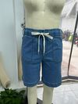 | 5月 | 春夏
LC7832586-P1 | 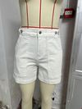 | 5月 | 春夏
LC7832586-P5 | 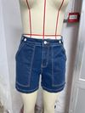 | 5月 | 春夏
LC7832490-P1 | 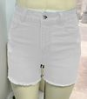 | 5月 | 春夏
LC7832490-P704 | 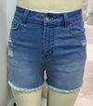 | 5月 | 春夏
LC7714457-P2 | 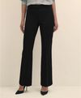 | 6月 | 秋款
LC7714458-P220 | 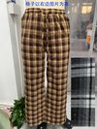 | 6月 | 秋款
LC7714458-P1720 | 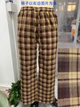 | 6月 | 秋款
LC7876894-P1 |  | 6月 | 秋款
LC7876894-P705 |  | 6月 | 秋款
LC7876701-P101 |  | 6月 | 秋款
LC7876701-P1720 |  | 6月 | 秋款
LC7714714-P2 |  | 6月 | 秋款
LC7714714-P4016 |  | 6月 | 秋款
LC7877044-P1 | 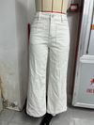 | 6月 | 秋款
LC7877044-P604 | 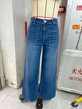 | 6月 | 秋款
LC7876642-P1 | 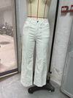 | 6月 | 秋款
LC7876642-P704 | 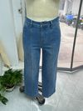 | 6月 | 秋款
LC7877031-P120 | 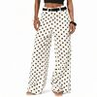 | 6月 | 秋款
LC7877031-P1820 |  | 6月 | 秋款
LC7876880-P1 | 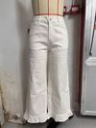 | 6月 | 秋款
LC7876880-P604 | 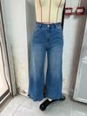 | 6月 | 秋款
LC7714686-P1 | 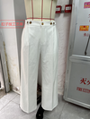 | 6月 | 秋款
LC7714686-P5016 | 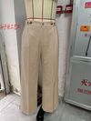 | 6月 | 秋款
LC7876619-P1 | 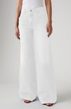 | 6月 | 秋款
LC7876619-P105 | 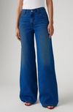 | 6月 | 秋款
LC7877099-P1 |  | 6月 | 秋款
LC7877099-P804 |  | 6月 | 秋款
LC7714779-P2 | 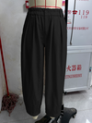 | 6月 | 秋款
LC7714779-P503 | 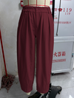 | 6月 | 秋款
LC7877134-P120 | 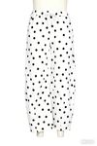 | 6月 | 秋款
LC7877134-P1820 | 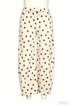 | 6月 | 秋款

